Feuil1
Titre | The Unknown Authors Library

Logo

Charte graphique | noir, jaune, blanc

Font-Family | Titre : |  | Paragraphe
 | Eras Bold ITC |  | Book Antiqua
Moteur de recherche | Google Chrome

 |  | Juste une ombre |  | Maîtres du jeu | Satan était un ange |  | Un lieu incertain | Temps glaciaires | Promesse | Délivrance | Victim 2117 | Nuit | La Vallée

Image de couverture |  | 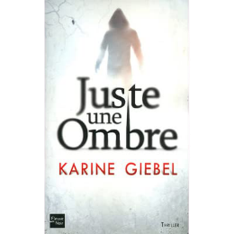 |  | 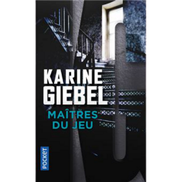 | 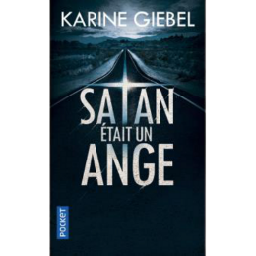 |  | 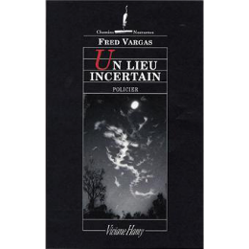 | 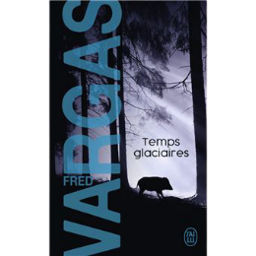 | 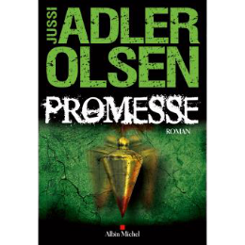 | 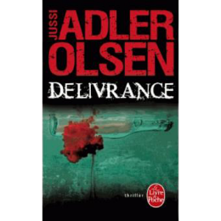 | 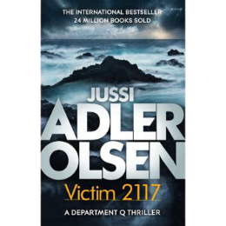 | 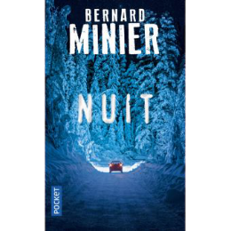 | 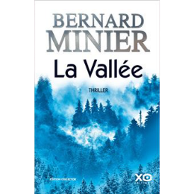

Titre |  | Juste une Ombre |  | Maîtres du jeu | Satan était un ange |  | Un lieu incertain | Temps glaciaires | Promesse | Délivrance | Victim 2117 | Nuit | La Vallée
Auteurs |  | Karine Giébel |  | Karine Giébel | Karine Giébel |  | Fred Vargas | Fred Vargas | Jussi Adler-Olsen | Jussi Adler-Olsen | Jussi Adler-Olsen | Bernard Minier | Bernard Minier
Editeur |  | Fleuve éditions |  | Pocket | Pocket |  | Viviane hamy | J'ai Lu | Albin Michel | Lgf | Quercus | Pocket | Xo
Date de publication |  | 2012-03-08 |  | 2013-09-12 | 2015-11-12 |  | 2008-07-10 | 2016-04-20 | 2016-01-04 | 2015-01-02 | 2020-03-03 | 2018-02-08 | 2020-05-20
ISBN |  | 2265096490 |  | 2266243004 | 2266258656 |  | 2878582853 | 2290120332 | 2226319468 | 2253184381 | 9781786486202 | 2266283782 | 2374481905
Genre |  | Roman |  | Roman | Roman |  | Roman | Roman | Roman | Roman | Roman | Roman | Roman
Nombre de pages |  | 512 |  | 128 | 384 |  | 386 | 480 | 656 | 744 | 480 | 608 | 522

 | Auteurs

Noms | Karine Giébel |  |  | Fred Vargas |  | Jussi Adler-Olsen |  | Bernard Minier

Photo de l'auteur

Date naissance | 1971-06-04 |  |  | 1957-06-07 |  | 1950-08-02 |  | 26/08/1960

Lieu de naissance | La Seyne-sur-Mer, Var, France |  |  | Paris, France |  | Copenhague, Danemark |  | Béziers, Hérault, France

Genre | Roman policier |  |  | Roman policier |  | Roman policier |  | Roman policier

